Sheet1
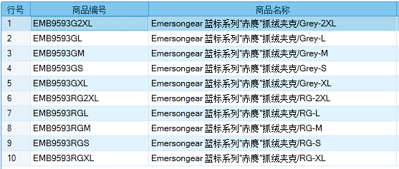
基本类型
品牌： | Emersongear BlueLabel |  |  | 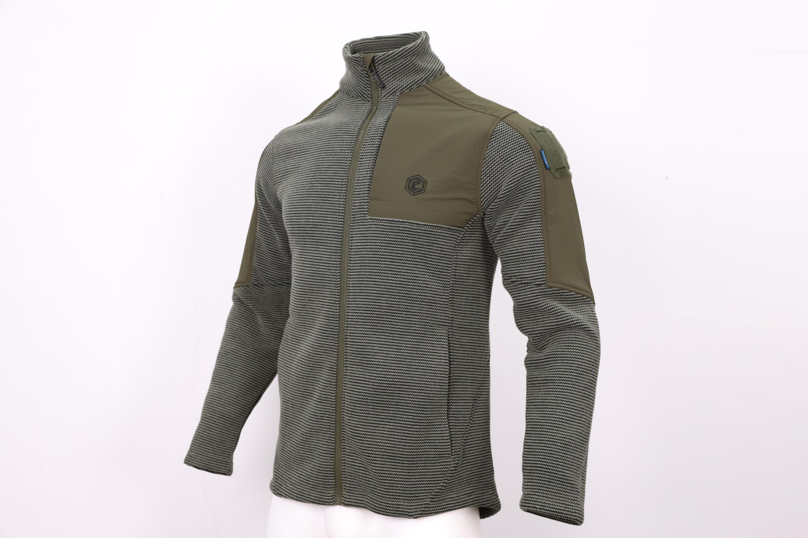
品名: | Emersongear 蓝标系列"赤麂"抓绒夹克
款号: | EMB9593
主料（成分）: | 主料：100%涤纶 拼接料：86%尼龙+14%氨纶
尺寸: | S / M / L / XL / 2XL
颜色： | RG / Grey
功能: | 运动剪裁 / 耐磨 / 防风透湿 / 保暖 / 柔软舒适 / 肩部补强
场景（选填）: | 射击 / 户外 / 登山 / 城市 / 商旅 / 通勤 / 徒步 / 露营 / 造型
包装 | 透明塑料袋
毛重 | 0.741kg
净重 | 0.703kg
成品部位尺寸表(单位：英寸/厘米)
尺码 名称 | S | S | M | M | L | L | XL | XL | XXL | XXL | 3XL | 3XL | 4XL | 4XL
 | 英寸 | 厘米 | 英寸 | 厘米 | 英寸 | 厘米 | 英寸 | 厘米 | 英寸 | 厘米 | 英寸 | 厘米 | 英寸 | 厘米
衣长（后中） | 28.75 | 73.03 | 29.25 | 74.30 | 29.875 | 75.88 | 30.5 | 77.47 | 31.125 | 79.06 | 31.75 | 80.65 | 32.25 | 81.92
领围（全围） | 16.875 | 42.86 | 17.25 | 43.82 | 17.625 | 44.77 | 18 | 45.72 | 18.375 | 46.67 | 18.75 | 47.63 | 19.125 | 48.58
胸围（全围） | 40.5 | 102.87 | 42.5 | 107.95 | 44.5 | 113.03 | 46.5 | 118.11 | 48.5 | 123.19 | 50.5 | 128.27 | 52.5 | 133.35
脚围（全围） | 40.5 | 102.87 | 42.5 | 107.95 | 44.5 | 113.03 | 46.5 | 118.11 | 48.5 | 123.19 | 50.5 | 128.27 | 52.5 | 133.35
袖长 | 29.875 | 75.88 | 30.5 | 77.47 | 31.25 | 79.38 | 31.875 | 80.96 | 32.5 | 82.55 | 34.125 | 86.68 | 35.75 | 90.81
袖口（全围） | 9 | 22.86 | 9.5 | 24.13 | 10 | 25.40 | 10.5 | 26.67 | 11 | 27.94 | 11.5 | 29.21 | 12 | 30.48
身高(单位：CM) | 166-170 |  | 171-175 |  | 176-180 |  | 181-185 |  | 186-190 |  | 191-195 |  | 196-200
体重（单位:kg) | 61-65 |  | 66-70 |  | 71-75 |  | 76-80 |  | 81-85 |  | 86-90 |  | 91-95
产品卖点
1.功能面料： 420g重磅复合抓绒面料，外层U型编织防起球针织面料，防刮耐磨提供外层保护，内层复合重磅柔软抓绒面料，保暖舒适。
2.肩部拼接弹力梭织布，提供肩部耐磨性，穿着背心及背包时防止对肩部的磨损。
3.两侧及左胸隐形拉链设计，简练版型又能满足日常出行容量的安全。
4.前短后长设计彰显了层次感，前片短款剪裁，拉高下身视觉比例。
5.马蹄袖口设计，有效覆盖手背，可增加御寒面积，提高保暖性。
6.高领贴颈立领版型，有效提高防风保暖效果。

